关系图
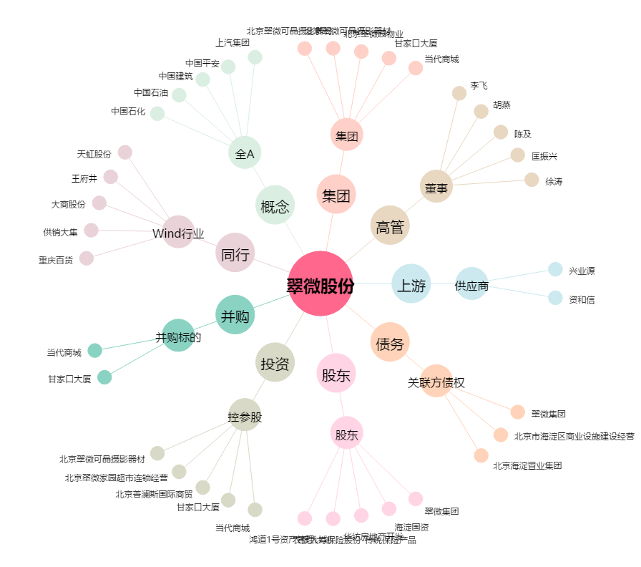
翠微股份[603123.SH] - 关系概览图

